Трикотаж
 |  |  |  | info@likadress.ru | К оплате: | 0.00 руб
 |  | Прайс-каталог | 8-800-250-95-37

 |  | производителя трикотажа LikaDress.ru |  | ул. Наговицыной-Икрянистовой, д. 6
 |  | 28.10.2019 3:03 |  | г. Иваново, Россия, 153002
Фотография | Артикул | Название | Ссылка на сайт | Размер | Цена | Заказ, шт | Сумма
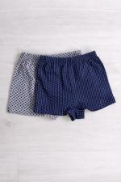 | 5556 | Трусы Детские М Арт. 5556 | https://likadress.ru/catalog/~trusy_detskie_m_5556 | 5-6 лет | 40.00 руб | 0 | 0.00 руб
 |  |  |  | 7-8 лет | 40.00 руб | 0 | 0.00 руб
 |  |  |  | 3-4 года | 40.00 руб | 0 | 0.00 руб

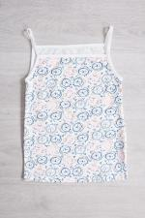 | 5258 | Топик Малышка Арт. 5258 | https://likadress.ru/catalog/~topik_malyshka_5258 | 5-6 лет | 90.00 руб | 0 | 0.00 руб
 |  |  |  | 7-8 лет | 90.00 руб | 0 | 0.00 руб
 |  |  |  | 9-10 лет | 90.00 руб | 0 | 0.00 руб

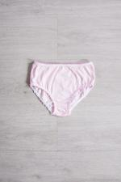 | 4336 | Плавки Д Арт. 4336 | https://likadress.ru/catalog/~plavki_d_4336 | 11-12 лет | 70.00 руб | 0 | 0.00 руб

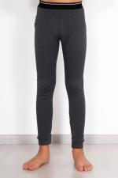 | 4221 | Термобелье Детское кальсоны Арт. 4221 | https://likadress.ru/catalog/~termobele_detskoe_kalsony_4221 | 11-12 лет | 250.00 руб | 0 | 0.00 руб

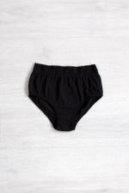 | 4118 | Плавки Д Арт. 4118 | https://likadress.ru/catalog/~plavki_d_4118 | 7-8 лет | 70.00 руб | 0 | 0.00 руб
 |  |  |  | 9-10 лет | 70.00 руб | 0 | 0.00 руб
 |  |  |  | 11-12 лет | 70.00 руб | 0 | 0.00 руб

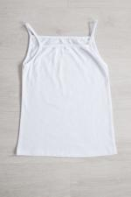 | 4031 | Майка Диана Д Арт. 4031 | https://likadress.ru/catalog/~majka_diana_d_4031 | 9-10 лет | 80.00 руб | 0 | 0.00 руб
 |  |  |  | 11-12 лет | 80.00 руб | 0 | 0.00 руб

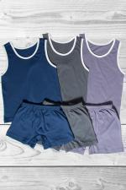 | 3902 | Костюм Спортивный Д Арт. 3902 | https://likadress.ru/catalog/~komplekt_sportivnyj_d_3902 | 3-4 года | 160.00 руб | 0 | 0.00 руб
 |  |  |  | 5-6 лет | 160.00 руб | 0 | 0.00 руб
 |  |  |  | 7-8 лет | 160.00 руб | 0 | 0.00 руб
 |  |  |  | 9-10 лет | 160.00 руб | 0 | 0.00 руб

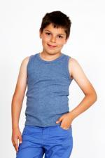 | 3829 | Майка Детская Арт. 3829 | https://likadress.ru/catalog/~majka_detskaya_3829 | 5-6 лет | 80.00 руб | 0 | 0.00 руб

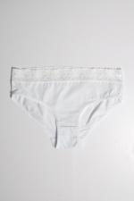 | 3641 | Плавки Д Арт. 3641 | https://likadress.ru/catalog/~plavki_d_3641 | 11-12 лет | 70.00 руб | 0 | 0.00 руб
 |  |  |  | 7-8 лет | 70.00 руб | 0 | 0.00 руб
 |  |  |  | 9-10 лет | 70.00 руб | 0 | 0.00 руб

 | 2500 | Комплект Зарина Арт. 2500 | https://likadress.ru/catalog/~komplekt_zarina_2500 | 7-8 лет | 200.00 руб | 0 | 0.00 руб
 |  |  |  | 9-10 лет | 200.00 руб | 0 | 0.00 руб

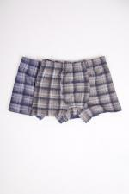 | 1831 | Трусы детские Боксеры Арт. 1831 | https://likadress.ru/catalog/~trusy_detskie_boksery_1831 | 3-4 года | 70.00 руб | 0 | 0.00 руб
 |  |  |  | 5-6 лет | 70.00 руб | 0 | 0.00 руб
 |  |  |  | 7-8 лет | 70.00 руб | 0 | 0.00 руб
 |  |  |  | 9-10 лет | 70.00 руб | 0 | 0.00 руб

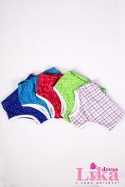 | 1281 | Трусы Детские Арт. 1281 | https://likadress.ru/catalog/~trusy_detskie_1281 | 3-4 года | 30.00 руб | 0 | 0.00 руб
 |  |  |  | 5-6 лет | 30.00 руб | 0 | 0.00 руб
 |  |  |  | 7-8 лет | 30.00 руб | 0 | 0.00 руб
 |  |  |  | 9-10 лет | 30.00 руб | 0 | 0.00 руб

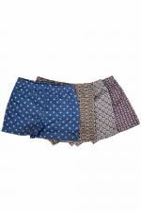 | 1264 | Трусы Подростковые Арт. 1264 | https://likadress.ru/catalog/~trusy_podrostkovye_1264 | 9-10 лет | 60.00 руб | 0 | 0.00 руб
 |  |  |  | 11-12 лет | 60.00 руб | 0 | 0.00 руб

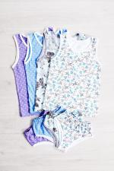 | 1095 | Комплект трусы-майка Арт. 1095 | https://likadress.ru/catalog/~komplekt_trusy_majka_1095 | 3-4 года | 90.00 руб | 0 | 0.00 руб
 |  |  |  | 5-6 лет | 90.00 руб | 0 | 0.00 руб
 |  |  |  | 7-8 лет | 90.00 руб | 0 | 0.00 руб
 |  |  |  | 9-10 лет | 90.00 руб | 0 | 0.00 руб

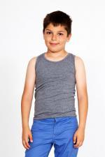 | 454 | Майка Детская Арт. 454 | https://likadress.ru/catalog/~majka_detskaya_454 | 7-8 лет | 80.00 руб | 0 | 0.00 руб
 |  |  |  | 9-10 лет | 80.00 руб | 0 | 0.00 руб
 |  |  |  | 11-12 лет | 80.00 руб | 0 | 0.00 руб
 |  |  |  | 1-2 года | 80.00 руб | 0 | 0.00 руб

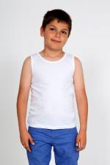 | 365 | Майка Детская Арт. 365 | https://likadress.ru/catalog/~majka_detskaya_365 | 11-12 лет | 80.00 руб | 0 | 0.00 руб
 |  |  |  | 3-4 года | 80.00 руб | 0 | 0.00 руб

